申込書
UFJニコスギフトカード 申込書

宇都宮市職員生活協同組合 事務室 行

※黄色部分を記入漏れの無いようにご記入願います。 |  |  |  |  |  |  |  |  |  |  |  |  | 月 | 日
所属 ・ 内線番号 |  |  |  |  |  |  |  |  |  | 氏 名 |  | レシート添付欄
 |  |  |  |  |  |  |  |  |  |  |  | 生協使用欄 現金入金後レシートを貼ってください。

ご購入枚数 |  |  |  |  |  |  |  |  |  | お支払金額
0 |  |  |  |  |  |  |  |  | 枚 | 0

内 訳 |  |  |  |  |  |  |  | 枚 × |  |  | セット

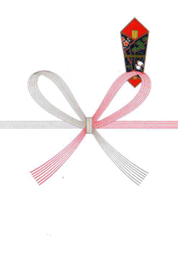
①
※ | 1,000 |  | 円券のみの取り扱いになります。
【例】 10,000円分ご購入の場合は10枚となります。

ご希望の包装等をお選び下さい。
包装 |  |  |  |  |  | 熨斗
 | 封筒 |  | ・ |  | 紙箱 |  | 内熨斗 |  | ・ | 外熨斗

②
※熨斗が必要な場合は下にご記入下さい。
【例】 |  | 上部・・・記念品 ・ 御餞別 等
 |  | ①

 |  | 下部・・・〇〇課親交会 ・ 有志一同 等
 |  | ②

（発券番号 生協記入欄）
 |  |  |  | ～

 |  |  |  | ～

 |  |  |  |  |  | 生協担当者名

